CALCULO COSTOS
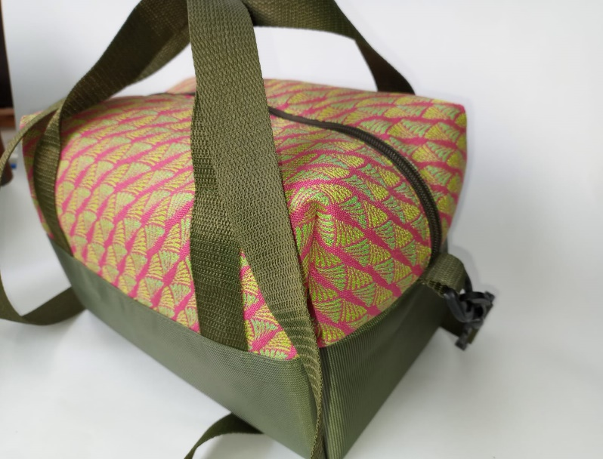
MARIBEL GIL
CEDULA | 43498846
PRODUCTO | Lonchera textil
FICHA | Celda de Producción

VALOR DEL PRODUCTO | $ 23,765.99
PRECI DE VENTA

MATERIALES E INSUMOS. | UNIDAD DE MEDIDA | VALOR UNIDAD DE CONSUMO | CONSUMO POR PRODUCTO | VALOR UNIDAD DE CONSUMO | SUBTOTALES
LONA POLIESTER | cM2 | $ 2.50 | 1534 |  | $ 3,834.90
LONA POLIESTER | cM2 | $ 2.50 | 1444 |  | $ 3,609.91
SEDA PARA FORRO PET LINE 100% POLIESTER | Cm2 | $ 0.50 | 3303 |  | $ 1,644.56
ESPUMA DE POLIETILENO Jumbolón | Cm2 | $ 0.77 | 2361 |  | $ 1,811.34
Cremallera poliéster #6 | Cm | $ 12.23 | 41 |  | $ 501.43
Llave metálica deslizador #6 para cremallera - níquel | Unidad | $ 455.67 | 1 |  | $ 455.67 | $23,765
Mosquetón de 1 1/4 " plástico | Unidad | $ 2,746.52 | 2 |  | $ 5,493.04
Media argolla 38 mm plástica | Unidad | $ 1,018.64 | 1 |  | $ 1,018.64
REATA POLIESTER | Cm | $ 10.57 | 250 |  | $ 2,642.50
tensor o trabilla plastica38 mm 1 1/2" | Unidad | $ 1,350.00 | 1 |  | $ 1,350.00
Ribete 24 mm (cinta falla con apresto) | Cm | $ 11.70 | 120 |  | $ 1,404.00
 | #N/A | #N/A
 | #N/A | #N/A
 | #N/A | #N/A
 | #N/A | #N/A
 | #N/A | #N/A
 | #N/A | #N/A
 | #N/A | #N/A
 | #N/A | #N/A
 | #N/A | #N/A
 | #N/A | #N/A
 | #N/A | #N/A
 | #N/A | #N/A
 | #N/A | #N/A
 | #N/A | #N/A
 | #N/A | #N/A
 | #N/A | #N/A
 | #N/A | #N/A
 | #N/A | #N/A
 | #N/A | #N/A
 | #N/A | #N/A
 | #N/A | #N/A
 | #N/A | #N/A
 | #N/A | #N/A
 | #N/A | #N/A
 | #N/A | #N/A
 | #N/A | #N/A
 | #N/A | #N/A
 | #N/A | #N/A
 | #N/A | #N/A
 | #N/A | #N/A
 | #N/A | #N/A

